伊藤 智
運転士氏名： 伊藤 智 |  |  |  |  | 採用日：令和7年09月10日
座学研修

・実施日：令和7年09月25日（11時間）
・実施日場所羽田営業所および車庫
 | 指導項目 |  | 主な指導内容 |  |  | 実施日
バスの 安全に 関する 基本事項 | 1.バスを運転する心構え バス事業の公共性と重要性（乗務員服務基準） （乗務心得） |  | バス事業の社会的役割 |  |  | 2025-09-27
 |  |  | バス運転者の使命
 |  |  | 貸切バスの乗務心得 「事故を起こさない」信念を持つ |  |  | 8：00～10：00
 |  |  |  |  |  | （2時間）
 | 2.バス事故の社会的影響 |  | 思いやりと譲り合いの気持ちを持つ |  |  | 10：00～12：00
 | 3.安全運行の心構え |  | 旅客自動車運送事業運輸規則 |  |  | （2時間）
 | 4.安全を確保するための遵守するべきこと （バス運呼応に係る法令）（事故発生の影響の把握） |  | 遵守すべき事項・・・8項目
 |  |  | バス運転者遵守事項・・9項目
 |  |  | ※運行指示書の遵守
 | 5.点呼について |  | 運転者・会社にたいする刑事 /行政処分
 | 6.万が一事故発生時の心構え
 |  |  | 始業・就業・中間（電話）
 |  |  | アルコールチェックの実施
 |  |  | 制服・制帽・身だしなみ
 |  |  | 事故発生時寺の対処
 |  |  | ※非常口の取り扱い
バスの 構造上の特性と 日常点検の方法 | 7.構造上の特性 バスの特性に合わせた運転トランクの使用方法 |  | 車高・車長・車幅に配慮した運転 |  |  | 2025-09-27
 |  |  |  |  |  | 13：00～15：00
 |  |  | 死角・内輪差/スピードの特性 トランク開閉のチェック（施錠） |  |  | （2時間）

 |  |  | お荷物転落防止ベルトの使用と積載方法

 | 8.運行前（日常）点検 乗務開始前の実施 |  | 実施方法と」点検表の記入点検実施日 ハブボルト・ナットの規定トルク増す締め 乗務日報の記入方法 デジタコ操作方法 |  |  | 2025-09-27
 |  |  |  |  |  | 15：00～16：00
 |  |  |  |  |  | （1時間）

運行の安全及び旅客の安全を確保するために留意すべき事項 | 9.「安全は全てに優先する乗車中の乗客の安全を確保する」 |  | 急加速・急ブレーキ・急ハンドルの禁止 カーブでの追越しはしない安全な速度と十分な車間距離の確保 |  |  | 2025-09-27
 |  |  |  |  |  | 16：00～17：00
 |  |  |  |  |  | （1時間）

 | 常にシートベルトは装着にしておく シートベルト着用の案内（アナウンス）の徹底 |  | シートベルト着用の徹底
 |  |  | 運転中は運転に集中する
 |  |  | 運行経路の事前把握
 |  |  | 交差点右左折時の安全確認
 |  |  | 後退時の安全確認
 |  |  | 乗降ドアの開閉/社内事故の防止

 | 乗客が乗降する時の安全確保 |  | 駐停車禁止場所では乗降しない

危険の 予測 及び回避 | 10.危険の予知及び回避 危険予知訓練（KYT) ハインリッヒの法則 （1：29：300） ヒヤリハットの重要性 ※緊急・咄嗟の急ブレーキ方法 初認診断（NASVA) |  | 歩行者・自転車等の行動特性 |  |  | 2025-09-27
 |  |  |  |  |  | 17：00～18：00
 |  |  | 悪天候・夜間の危険への配慮 |  |  | （1時間）

 |  |  | KYT の実施（DVD)
 |  |  | 緊急時はブレーキを一気強く踏込む

 |  |  | 初認診断内容の指導

安全性の向上を図るための装置を備える貸切バスの適切な運転方法 | 「自動車運送事業者が事業用自動車の運転者に対して行う一般的な指導及び監督の実施マニュアル」（H28.12.1）より |  | 運行支援装置の性能及び留意点衝突被害軽減ブレーキあだぷてぃぶ・クルーズ（低速・車間距離） |  |  | 2025-09-27
 |  |  |  |  |  | 18：00～19：00
 |  |  |  |  |  | （1時間）

 |  |  | ふらつき注意喚起
 |  |  | 車線逸脱警報装置
 |  |  | 車両安定性制御装置
ドライブレコーダーの記録を利用した運転特性の把握と是正 | 「自動車運送事業者が事業用自動車の運転者に対して行う一般的な指導及び監督の実施マニュアル」（H29.12.1）より |  | 運転壁の把握 |  |  | 2025-09-27
 |  |  | 安全運転遵守状況の確認 |  |  | 19：00～20：00
 |  |  |  |  |  | （1時間）

 |  |  | 合計研修時間 |  |  | 11時間

座学 |  |  |  | 始業点検

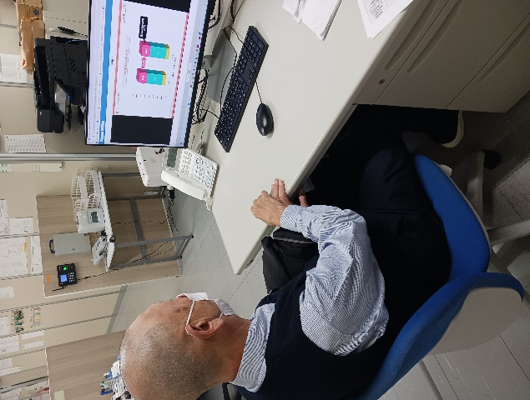
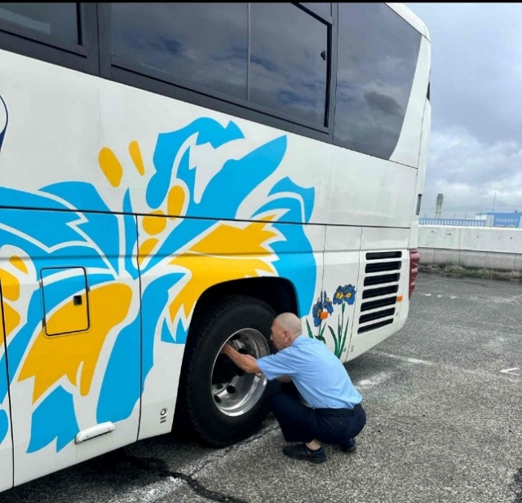

実施日 |  | 行先 | 天候 | 走行距離 | 運転時刻 | 運転時間
2025-09-13 |  | 都内、神奈川方面 | 晴 | 143.3 | 10:01～18:17 | 6:30:00
2025-09-15 |  | 東京、神奈川方面 | 晴 | 182.9 | 12:33～21:25 | 7:02:00
2025-10-03 |  | 東京、神奈川方面 | 曇り | 174.5 | 9:19〜17:48 | 6:50:00
 |  |  |  |  | 合計運転時間 | 20:22:00

実施訓練





